1-2
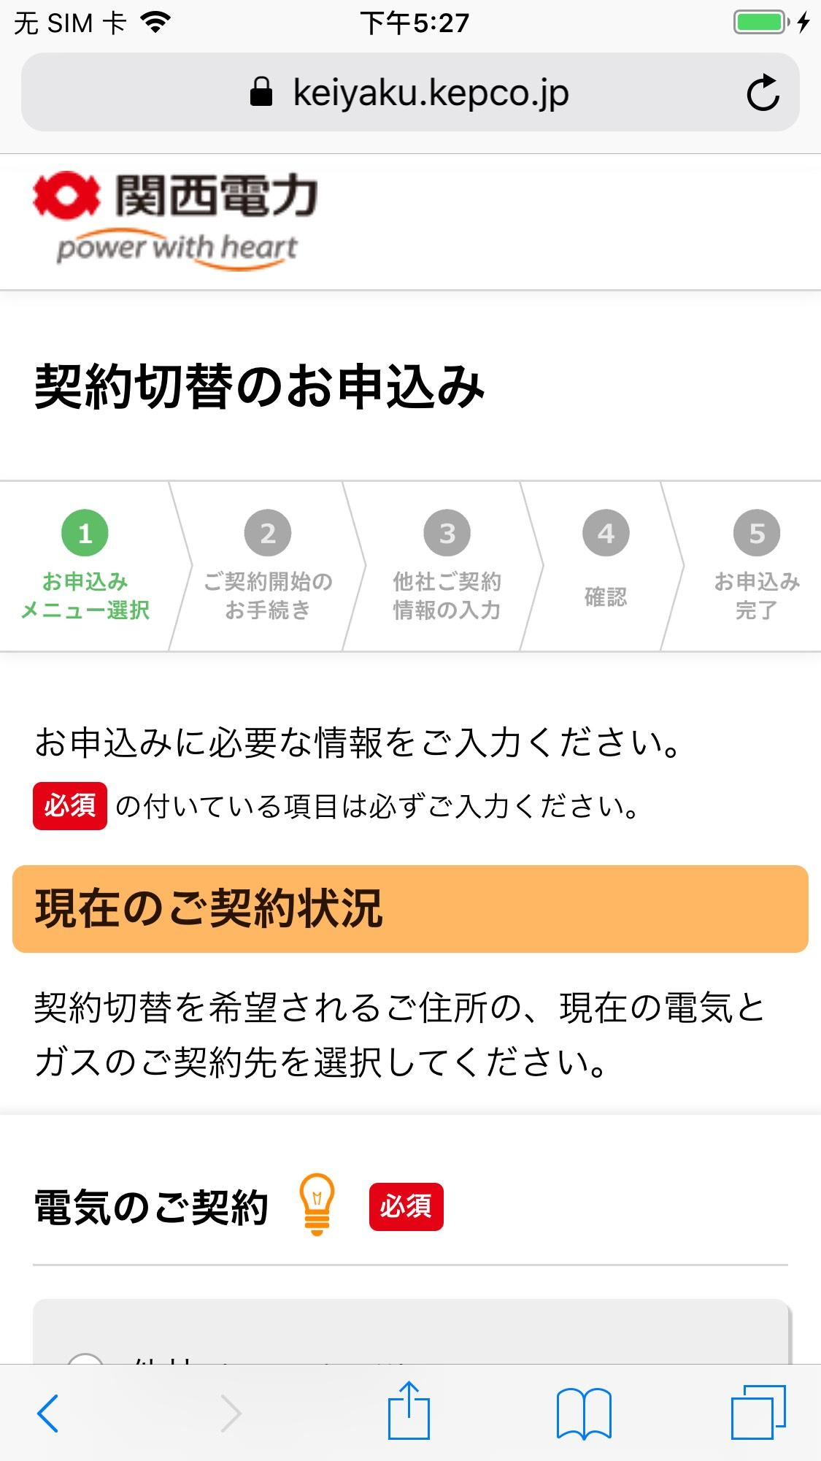
テストケースID | 1-2
大分類 | スマホ
小分類 | iOS 12.4
ブラウザ | Safari
テスト手法 | Appium

契約変更を希望されるご住所の、現在の電気とガスのご契約先を選択してください。」ラベルを確認する。

